EX 1 - Custo
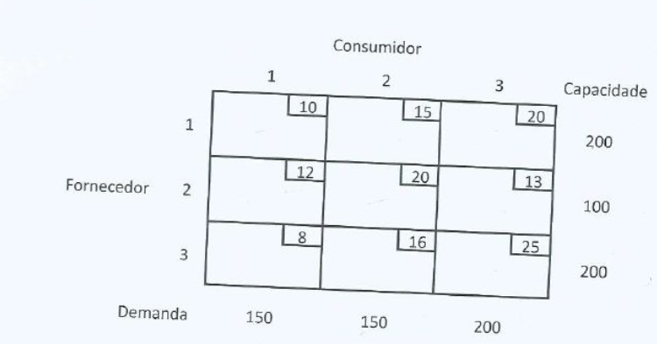
 | C1 | C2 | C3 | Total |  | Solver | Soma Linha | Soma Coluna
F1 | 10 | 15 | 20 | 200 |  | 6800 | 500 | 500
F2 | 12 | 20 | 13 | 100
F3 | 8 | 16 | 25 | 200
Total | 150 | 150 | 200

 | C1 | C2 | C3 | Soma Total |  | Total
F1 | 0 | 100 | 100 | 200 | = | 200
F2 | 0 | 0 | 100 | 100 | = | 100
F3 | 150 | 50 | 0 | 200 | = | 200
Soma Total | 150 | 150 | 200
 | = | = | =
 | 150 | 150 | 200

 |  |  |  |  |  |  |  | Menor Custo
 |  |  |  |  |  |  |  | 7000
 | C1 | C2 | C3 | Soma Total |  | Total
F1 | 0 | 150 | 50 | 200 | = | 200
F2 | 0 | 0 | 100 | 100 | = | 100
F3 | 150 | 0 | 50 | 200 | = | 200
Soma Total | 150 | 150 | 200
 | = | = | =
 | 150 | 150 | 200

EX 2 - Custo
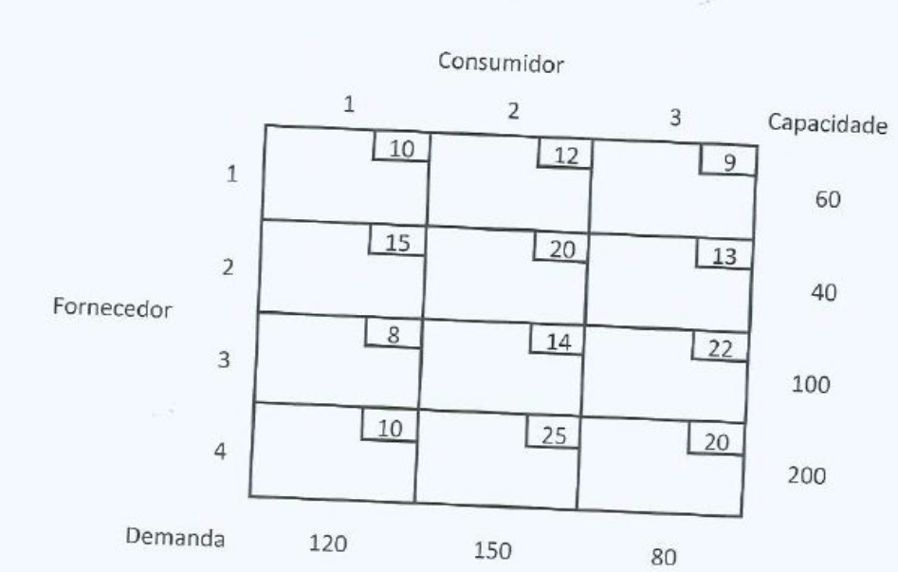
 | C1 | C2 | C3 | Dummy | Total |  | Solver | Soma linha | Soma coluna
F1 | 10 | 12 | 9 | 0 | 60 |  | 4410 | 350 | 400
F2 | 15 | 20 | 13 | 0 | 40
F3 | 8 | 14 | 22 | 0 | 100
F4 | 10 | 25 | 20 | 0 | 200
Total | 120 | 150 | 80 | 50

 | C1 | C2 | C3 | Dummy | Soma Total
F1 | 0 | 50 | 10 | 0 | 60 | = | 60
F2 | 0 | 0 | 40 | 0 | 40 | = | 40
F3 | 0 | 100 | 0 | 0 | 100 | = | 100
F4 | 120 | 0 | 30 | 50 | 200 | = | 200
Soma Total | 120 | 150 | 80 | 50
 | = | = | = | =
 | 120 | 150 | 80 | 50

 |  |  |  |  |  |  |  |  | Canto Noroeste
 | C1 | C2 | C3 | Dummy | Soma Total |  |  |  | 5830
F1 | 60 | 0 | 0 | 0 | 60 | = | 60
F2 | 40 | 0 | 0 | 0 | 40 | = | 40
F3 | 20 | 80 | 0 | 0 | 100 | = | 100
F4 | 0 | 70 | 80 | 50 | 200 | = | 200
Soma Total | 120 | 150 | 80 | 50
 | = | = | = | =
 | 120 | 150 | 80 | 50

EX 3 - Custo
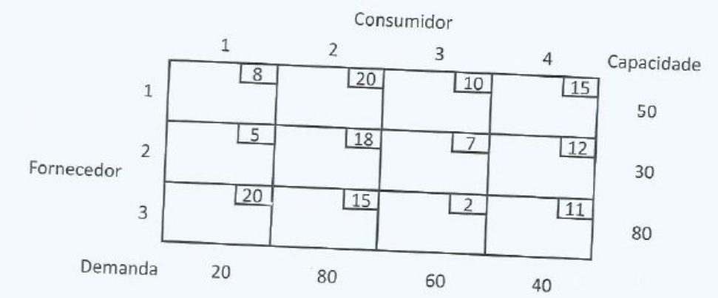
 | C1 | C2 | C3 | C4 | Total |  | Solver | Soma linha | Soma coluna
F1 | 8 | 20 | 10 | 15 | 50 |  | 1490 | 200 | 160
F2 | 5 | 18 | 7 | 12 | 30
F3 | 20 | 15 | 2 | 11 | 80
Dummy | 0 | 0 | 0 | 0 | 40
Total | 20 | 80 | 60 | 40

 | C1 | C2 | C3 | C4 | Soma Total
F1 | 20 | 20 | 0 | 10 | 50 | = | 50
F2 | 0 | 0 | 0 | 30 | 30 | = | 30
F3 | 0 | 20 | 60 | 0 | 80 | = | 80
Dummy | 0 | 40 | 0 | 0 | 40 | = | 40
Soma Total | 20 | 80 | 60 | 40
 | = | = | = | =
 | 20 | 80 | 60 | 40

EX 4 - Bicicletas
 | RE | AS | MAN | Dummy | Total |  | Solver | Soma linha | Soma coluna
RJ | 25 | 20 | 30 | 0 | 2000 |  | 110000 | 5000 | 6500
SP | 30 | 25 | 25 | 0 | 3000
BH | 20 | 15 | 23 | 0 | 1500
Total | 2000 | 2000 | 1000 | 1500
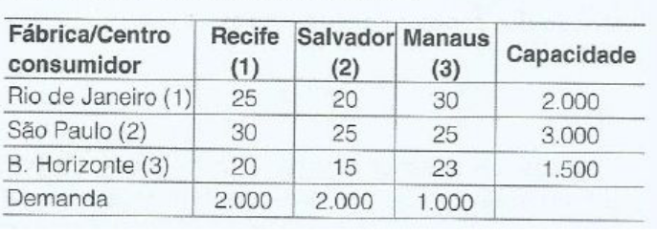

 | RE | AS | MAN | Dummy | Soma Total
RJ | 0 | 2000 | 0 | 0 | 2000 | = | 2000
SP | 500 | 0 | 1000 | 1500 | 3000 | = | 3000
BH | 1500 | 0 | 0 | 0 | 1500 | = | 1500
Soma Total | 2000 | 2000 | 1000 | 1500
 | = | = | = | =
 | 2000 | 2000 | 1000 | 1500

EX 5 - Miss Daisy
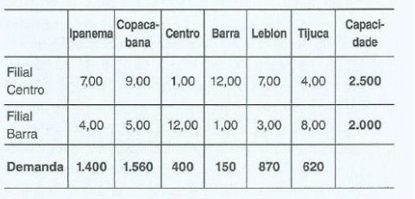
 | Ipanema | Copacabana | Centro | Barra | Leblon | Tijuca | Total |  | Solver | Soma linha | Soma coluna
Filial C. | 7 | 9 | 1 | 12 | 7 | 4 | 2500 |  | 21060 | 5000 | 4500
Filial B. | 4 | 5 | 12 | 1 | 3 | 8 | 2000
Total | 1400 | 1560 | 400 | 150 | 870 | 620

 | Ipanema | Copacabana | Centro | Barra | Leblon | Tijuca | Soma Total |  | Total
Filial C. | 1400 | 80 | 400 | 0 | 0 | 620 | 2500 | = | 2500
Filial B. | 0 | 980 | 0 | 150 | 870 | 0 | 2000 | = | 2000
Soma Total | 1400 | 1060 | 400 | 150 | 870 | 620
 | <= | <= | <= | <= | <= | <=
Total | 1400 | 1560 | 400 | 150 | 870 | 620

EX 6 - Criança Renascer
 | 1 | 2 | 3 | 4 | 5 | 6 | 7 | Dummy | Total |  | Solver | Soma linha | Soma coluna
E1 | 0.08 | 0.07 | 0.065 | 0.08 | 0.083 | 0.08 | 0.083 | 0 | 25000 |  | 1309.5 | 34500 | 105000
E2 | 0.075 | 0.07 | 0.067 | 0.06 | 0.06 | 0.06 | 0.06 | 0 | 23000
E3 | 0.045 | 0.04 | 0.04 | 0.027 | 0.03 | 0.027 | 0.03 | 0 | 15000
E4 | 0.05 | 0.045 | 0.045 | 0.04 | 0.04 | 0.04 | 0.045 | 0 | 22000
E5 | 0.06 | 0.055 | 0.05 | 0.055 | 0.055 | 0.055 | 0.06 | 0 | 20000
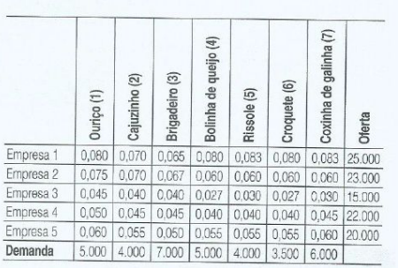
Total | 5000 | 4000 | 7000 | 5000 | 4000 | 3500 | 6000 | 70500

 | 1 | 2 | 3 | 4 | 5 | 6 | 7 | Dummy | Soma Total |  | Total
E1 | 0 | 0 | 0 | 0 | 0 | 0 | 0 | 25000 | 25000 | = | 25000
E2 | 0 | 0 | 0 | 0 | 0 | 0 | 0 | 23000 | 23000 | = | 23000
E3 | 0 | 0 | 0 | 5000 | 500 | 3500 | 6000 | 0 | 15000 | = | 15000
E4 | 5000 | 4000 | 7000 | 0 | 3500 | 0 | 0 | 2500 | 22000 | = | 22000
E5 | 0 | 0 | 0 | 0 | 0 | 0 | 0 | 20000 | 20000 | = | 20000
Soma Total | 5000 | 4000 | 7000 | 5000 | 4000 | 3500 | 6000 | 70500
 | = | = | = | = | = | = | = | =
Total | 5000 | 4000 | 7000 | 5000 | 4000 | 3500 | 6000 | 70500

EX 8 - Vinicola
 | A1 | A2 | A3 | Dummy | Total |  | Solver | Soma linha | Soma coluna
F1 | 20 | 16 | 24 | 0 | 300 |  | 10000 | 900 | 1000
F2 | 10 | 10 | 8 | 0 | 500
F3 | 12 | 18 | 10 | 0 | 200
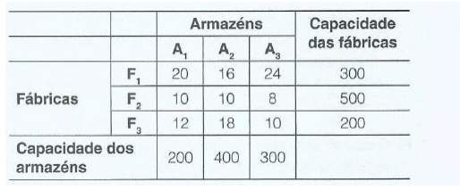
Total | 200 | 400 | 300 | 100

 | RE | AS | MAN | Dummy | Soma Total
RJ | 0 | 200 | 0 | 100 | 300 | = | 300
SP | 200 | 200 | 100 | 0 | 500 | = | 500
BH | 0 | 0 | 200 | 0 | 200 | = | 200
Soma Total | 200 | 400 | 300 | 100
 | = | = | =
 | 200 | 400 | 300 | 100

EX 9 - Máquinas
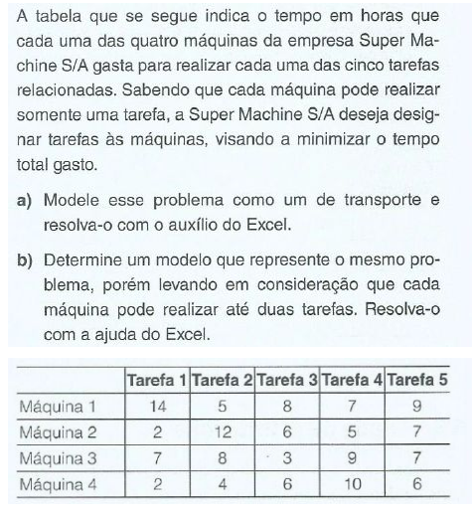
 |  | T1 | T2 | T3 | T4 | T5 | Total |  |  | Solver | Soma linha | Soma coluna
 | M1 | 14 | 5 | 8 | 7 | 9 | 43 |  |  | 15 | 137 | 137
 | M2 | 2 | 12 | 6 | 5 | 7 | 32
 | M3 | 7 | 8 | 3 | 9 | 7 | 34
 | M4 | 2 | 4 | 6 | 10 | 6 | 28
 | Total | 25 | 29 | 23 | 31 | 29

A) |  | T1 | T2 | T3 | T4 | T5 | Soma Total |  | Total
 | M1 | 0 | 1 | 0 | 0 | 0 | 1 | = | 1
 | M2 | 0 | 0 | 0 | 1 | 0 | 1 | = | 1
 | M3 | 0 | 0 | 1 | 0 | 0 | 1 | = | 1
 | M4 | 1 | 0 | 0 | 0 | 0 | 1 | = | 1
 | Total | 1 | 1 | 1 | 1 | 0
 |  | <= | <= | <= | <= | <=
 | Total | 1 | 1 | 1 | 1 | 1

B)
 |  | T1 | T2 | T3 | T4 | T5 | Soma Total |  | Total | Solver | Soma linha | Soma coluna
 | M1 | 0 | 0 | 0 | 0 | 0 | 0 | <= | 2 | 20 | 137 | 137
 | M2 | 1 | 0 | 0 | 1 | 0 | 2 | <= | 2
 | M3 | 0 | 0 | 1 | 0 | 0 | 1 | <= | 2
 | M4 | 0 | 1 | 0 | 0 | 1 | 2 | <= | 2
 | Total | 1 | 1 | 1 | 1 | 1
 |  | = | = | = | = | =
 | Total | 1 | 1 | 1 | 1 | 1

EX 11 - Polímeros
 | São Paulo | Rio de Janeiro | Belo Horizonte | Joinville | Porto Alegre | Total |  | Solver | Soma linha | Soma coluna
São Paulo | 0 | 999 | 2 | 3 | 4 | 800 |  | 8250 | 2400 | 2400
Rio de Janeiro | 999 | 0 | 1 | 4 | 5 | 800
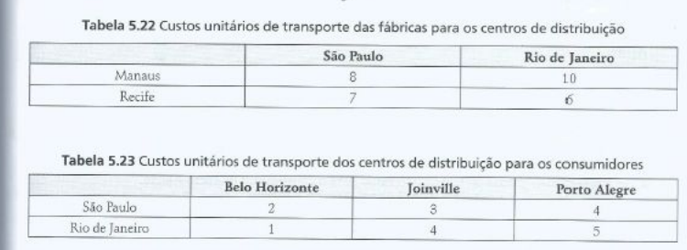
Manaus | 8 | 10 | 999 | 999 | 999 | 500
Recife | 7 | 6 | 999 | 999 | 999 | 300
Total | 800 | 800 | 200 | 250 | 350

 | São Paulo | Rio de Janeiro | Belo Horizonte | Joinville | Porto Alegre | Soma Total |  | Total
São Paulo | 200 | 0 | 0 | 250 | 350 | 800 | = | 800
Rio de Janeiro | 0 | 600 | 200 | 0 | 0 | 800 | = | 800
Manaus | 500 | 0 | 0 | 0 | 0 | 500 | = | 500
Recife | 100 | 200 | 0 | 0 | 0 | 300 | = | 300
Soma Total | 800 | 800 | 200 | 250 | 350
 | = | = | = | = | =
Total | 800 | 800 | 200 | 250 | 350

5
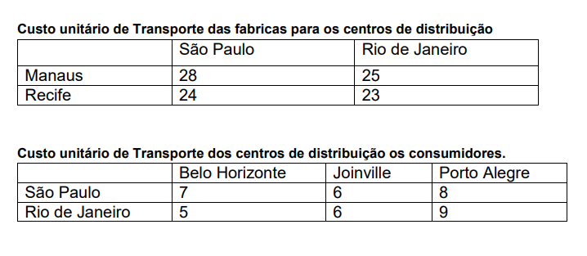
 | São Paulo | Rio de Janeiro | Belo Horizonte | Joinville | Porto Alegre | Total |  | Solver | Soma linha | Soma coluna
São Paulo | 0 | 999 | 7 | 6 | 8 | 1000 |  | 30940 | 3000 | 3000
Rio de Janeiro | 999 | 0 | 5 | 6 | 9 | 1000
Manaus | 28 | 25 | 999 | 999 | 999 | 550
Recife | 24 | 23 | 999 | 999 | 999 | 450
Total | 1000 | 1000 | 300 | 320 | 380

 | São Paulo | Rio de Janeiro | Belo Horizonte | Joinville | Porto Alegre | Soma Total |  | Total
São Paulo | 620 | 0 | 0 | 0 | 380 | 1000 | = | 1000
Rio de Janeiro | 0 | 380 | 300 | 320 | 0 | 1000 | = | 1000
Manaus | 0 | 550 | 0 | 0 | 0 | 550 | = | 550
Recife | 380 | 70 | 0 | 0 | 0 | 450 | = | 450
Soma Total | 1000 | 1000 | 300 | 320 | 380
 | = | = | = | = | =
Total | 1000 | 1000 | 300 | 320 | 380

